จำนวนการใช้งาน site
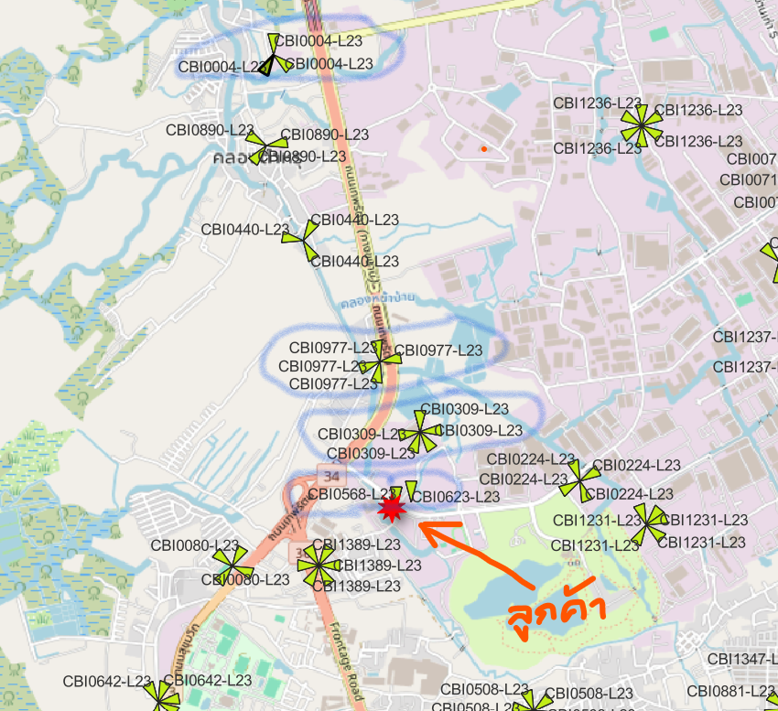

 | Site | Row
Macro | CBI0004-L23 | 570
 | CBI0004-L23_old | 14
Macro | CBI0309-L23 | 168
 | CBI0439-L23 | 19
 | CBI0439-L23 | 19
IBC | CBI0568-L23 | 23
 | CBI0859-L23 | 6
 | CBI0963-L23_old | 2
Macro | CBI0977-L23 | 174
 | CCO0140-L23 | 1
 | CCO0389-L23 | 1
 | CCO0464-L23 | 1
 | -- | 19

